No1
単体テストエビデンス | システム名 | 顧客情報登録画面エビデンス | 更新者 | 山城 | 作成者 | 山城
 | サブシステム名 |  | 更新日 | 2021-01-13 | 作成日 | 2021-01-13
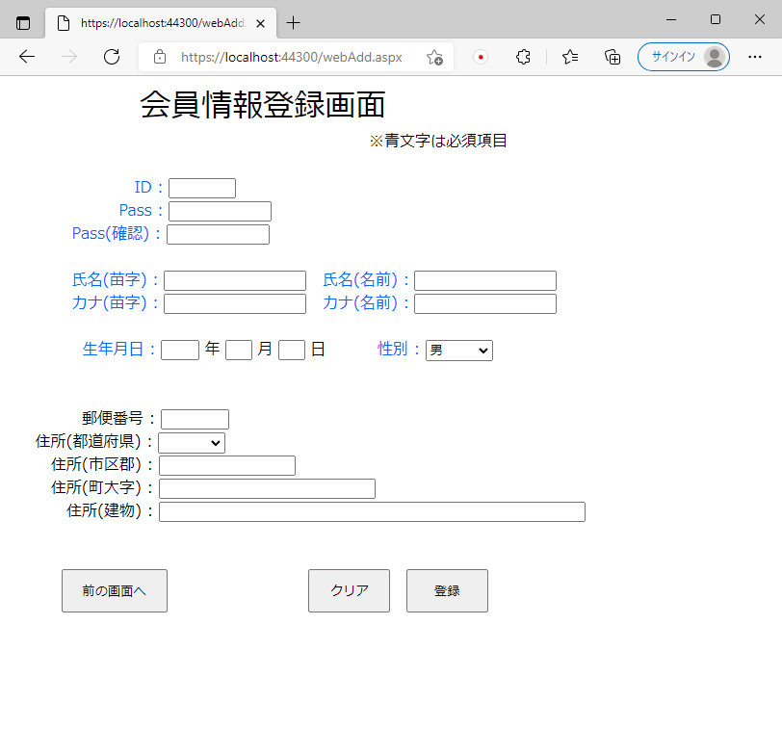

表示された画面でエラーメッセージは表示されていないことが確認できる。

No2
単体テストエビデンス | システム名 | 顧客情報登録画面エビデンス | 更新者 | 山城 | 作成者 | 山城
 | サブシステム名 |  | 更新日 | 2021-01-13 | 作成日 | 2021-01-13
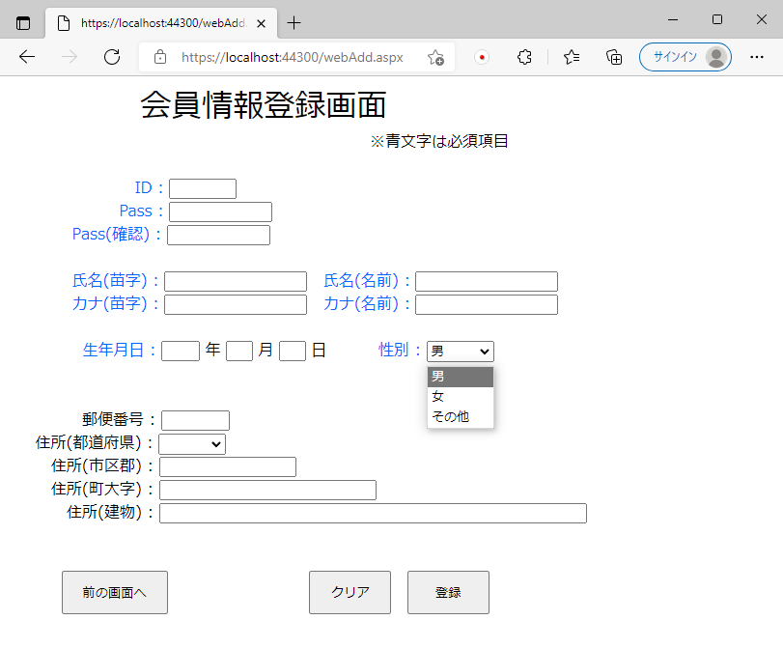

『男、女、その他』が性別欄に表示されている。

No3
単体テストエビデンス | システム名 | 顧客情報登録画面エビデンス | 更新者 | 山城 | 作成者 | 山城
 | サブシステム名 |  | 更新日 | 2021-01-13 | 作成日 | 2021-01-13
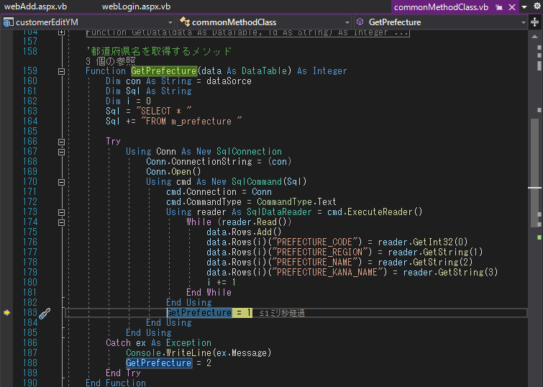

DataTable型の共通変数に取得データを保存している。

データも問題なく取得できている。

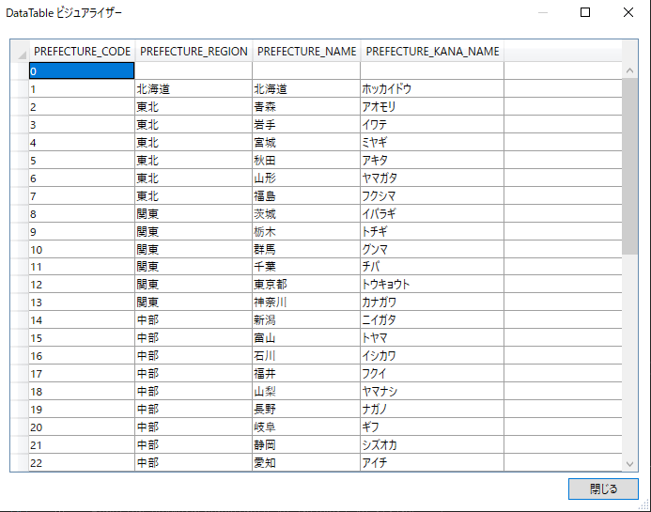
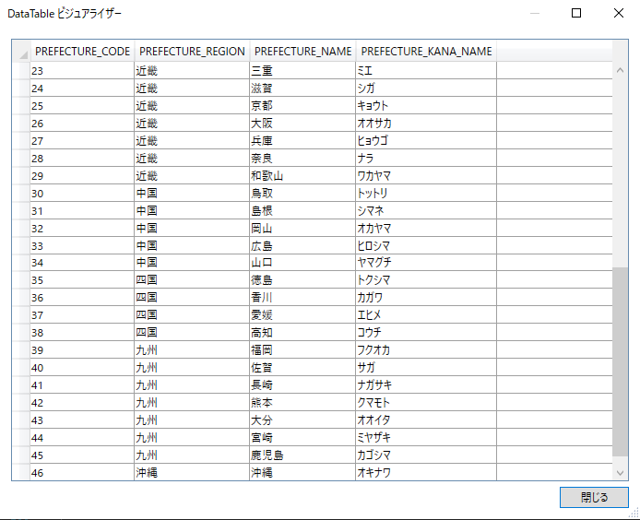

実際のDBと確認しても正しくデータを取得できている。

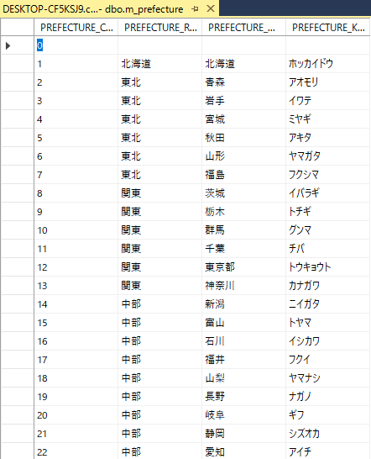
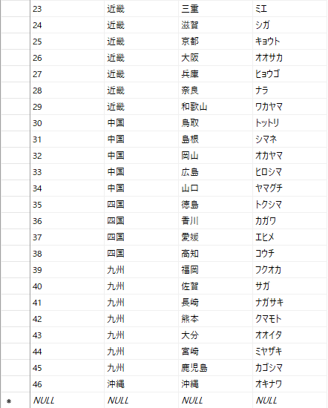

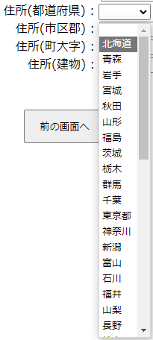
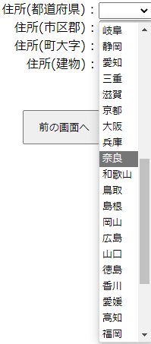
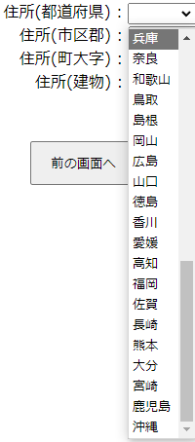

上記で取得されたデータが表示されていることが確認できる。

No4
単体テストエビデンス | システム名 | 顧客情報登録画面エビデンス | 更新者 | 山城 | 作成者 | 山城
 | サブシステム名 |  | 更新日 | 2021-01-13 | 作成日 | 2021-01-13

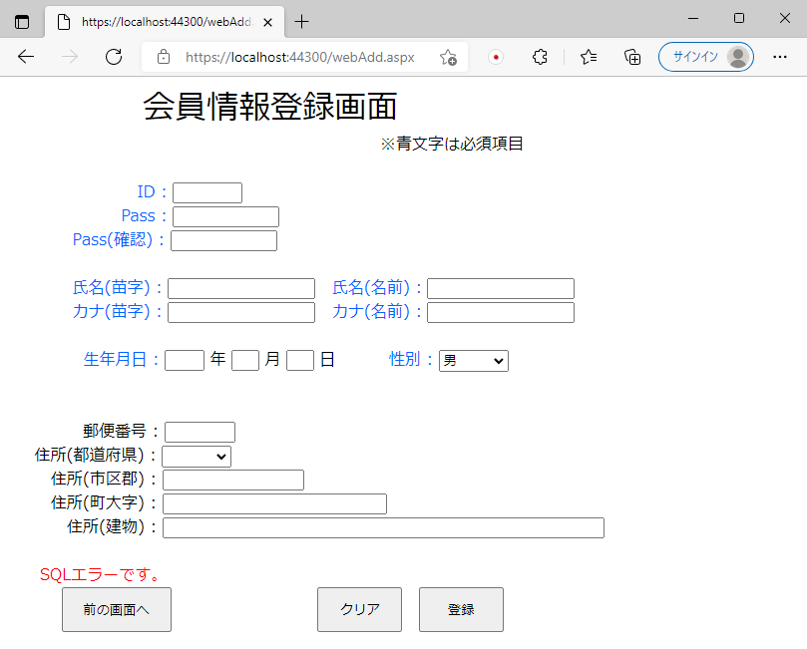

都道府県マスタが上手く取得できなかったため、SQLエラーが表示される。

No5
単体テストエビデンス | システム名 | 顧客情報登録画面エビデンス | 更新者 | 山城 | 作成者 | 山城
 | サブシステム名 |  | 更新日 | 2021-01-13 | 作成日 | 2021-01-13
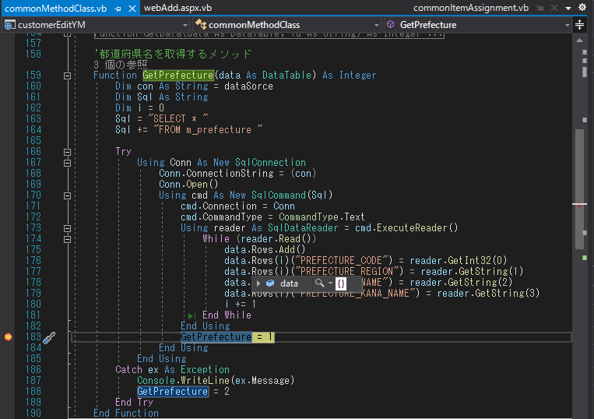

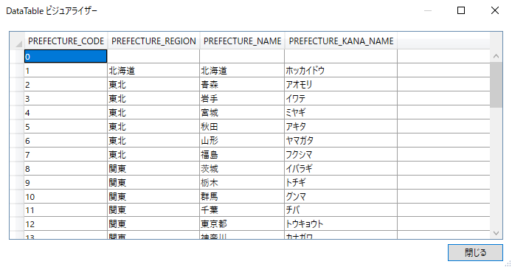
データも問題なく取得できていることが確認できる。

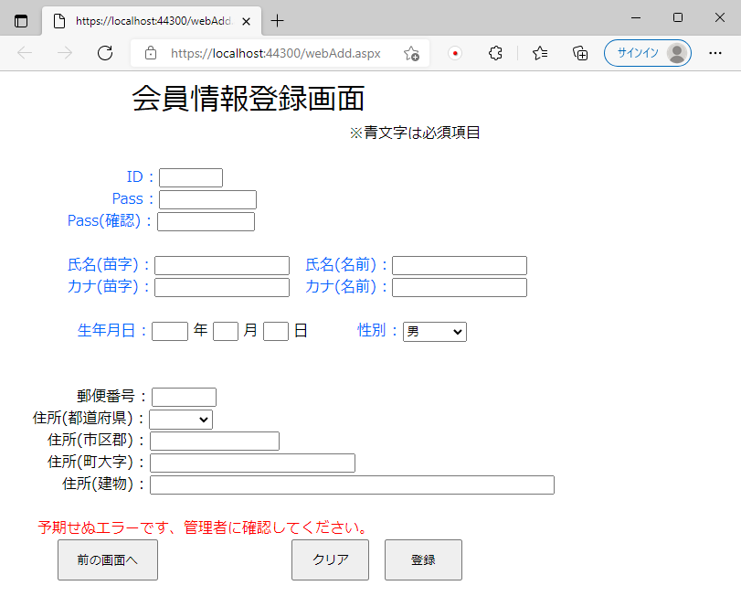

予期せぬエラーが発生したため、その他エラーが表示される。

No6
単体テストエビデンス | システム名 | 顧客情報登録画面エビデンス | 更新者 | 山城 | 作成者 | 山城
 | サブシステム名 |  | 更新日 | 2021-01-13 | 作成日 | 2021-01-13
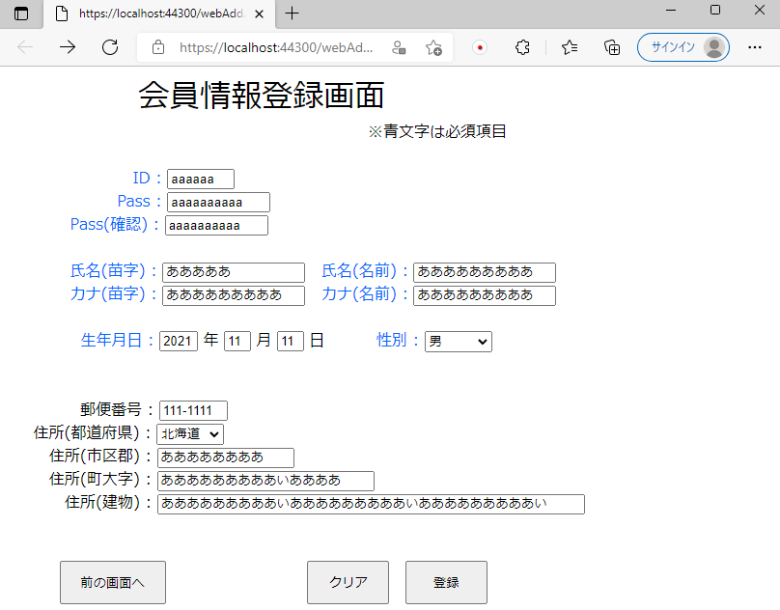

画面項目の最大桁数は
2桁
誕生月、誕生日
4桁
誕生年
5桁
氏名(苗字)
6桁
顧客ID
8桁
郵便番号、住所(市区郡)
10桁
顧客Pass、顧客Pass(確認)9桁
氏名(名前)、カナ(苗字)、カナ(名前)
14桁
住所(町大字)
30桁
住所(建物)
で表示されていることが確認できる。

No7
単体テストエビデンス | システム名 | 顧客情報登録画面エビデンス | 更新者 | 山城 | 作成者 | 山城
 | サブシステム名 |  | 更新日 | 2021-01-13 | 作成日 | 2021-01-13
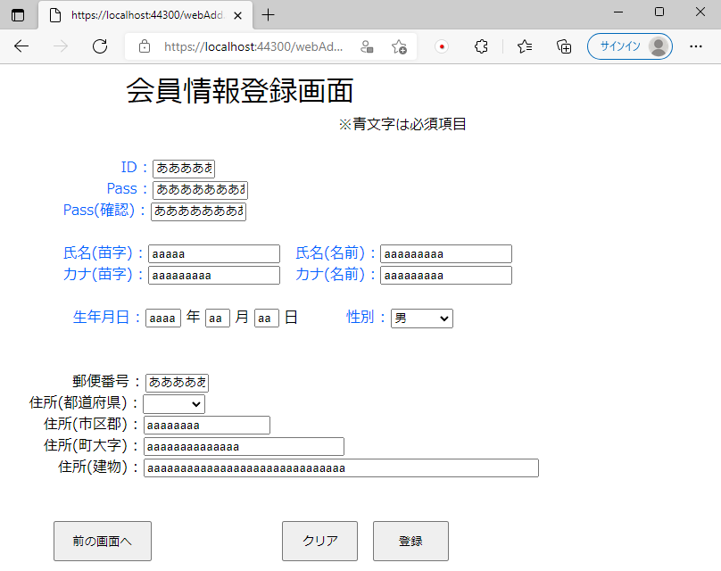

画面項目の記述はPCのIMEに既存しており、数値でないといけない場所でも英文字で書くことが可能
そのためNG

No8
単体テストエビデンス | システム名 | 顧客情報登録画面エビデンス | 更新者 | 山城 | 作成者 | 山城
 | サブシステム名 |  | 更新日 | 2021-01-13 | 作成日 | 2021-01-13

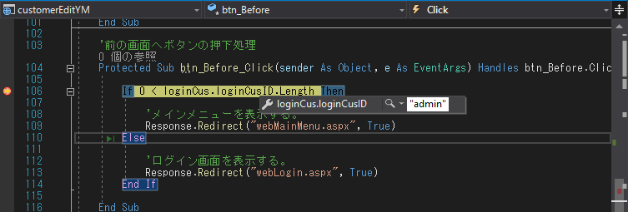

ログイン時の顧客IDが保持されていることが確認できる。

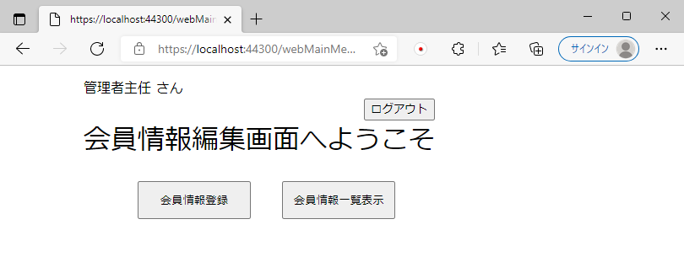

ログインしているためメインメニュー画面に戻る。

No9
単体テストエビデンス | システム名 | 顧客情報登録画面エビデンス | 更新者 | 山城 | 作成者 | 山城
 | サブシステム名 |  | 更新日 | 2021-01-13 | 作成日 | 2021-01-13

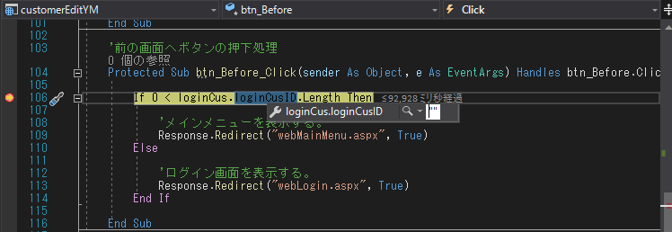

ログインしていないため保持されている顧客IDがない。

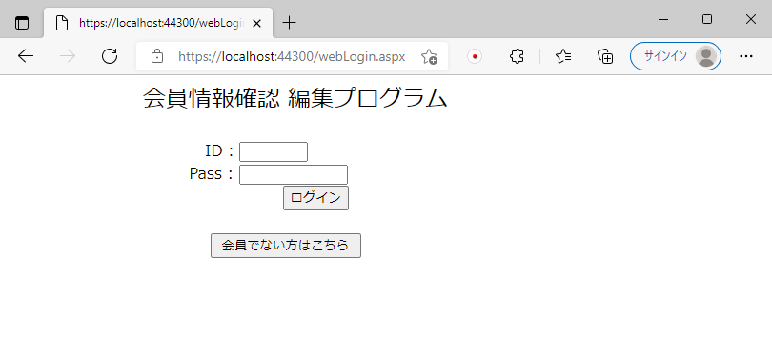

ログインしていないためログイン画面の表示。

No10
単体テストエビデンス | システム名 | 顧客情報登録画面エビデンス | 更新者 | 山城 | 作成者 | 山城
 | サブシステム名 |  | 更新日 | 2021-01-13 | 作成日 | 2021-01-13
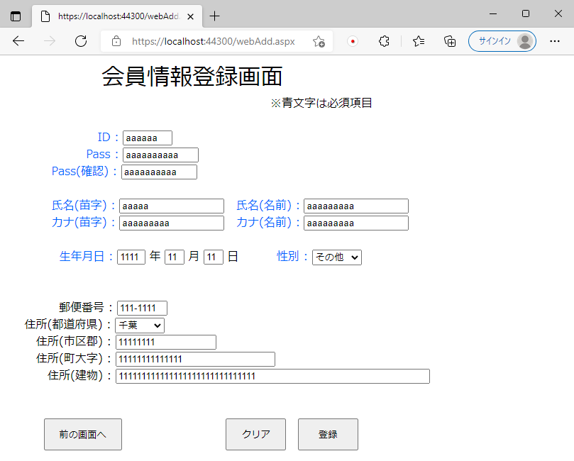

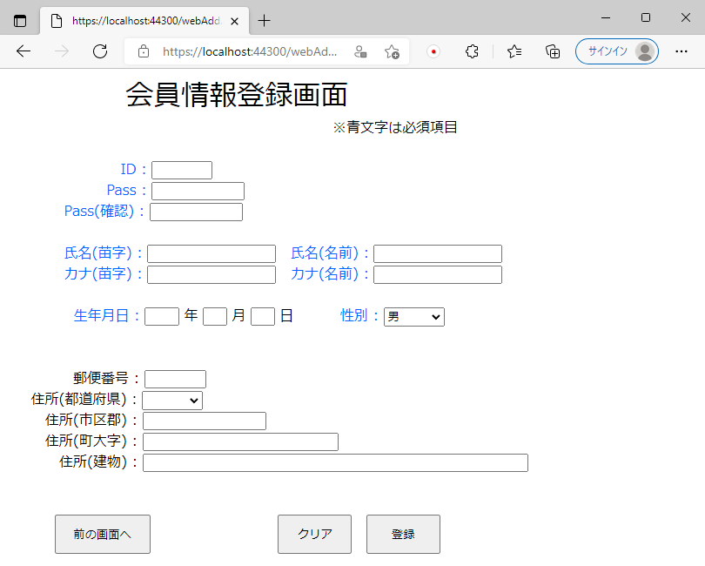

クリアボタンが押下された時、画面項目が初期状態になっていることが確認できる。

No11
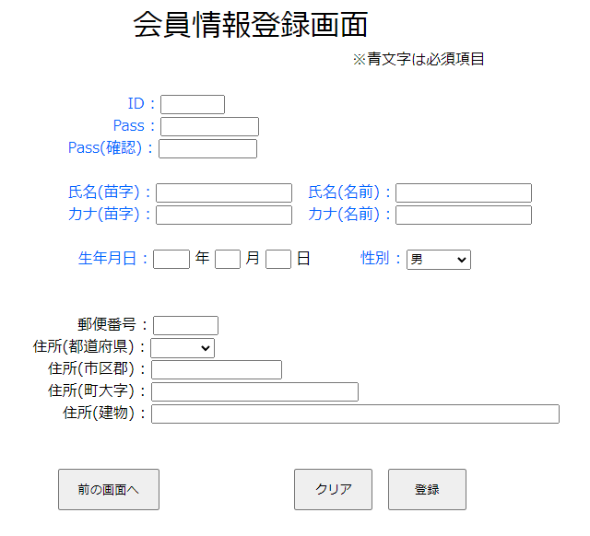
単体テストエビデンス | システム名 | 顧客情報登録画面エビデンス | 更新者 | 山城 | 作成者 | 山城
 | サブシステム名 |  | 更新日 | 2021-01-13 | 作成日 | 2021-01-13
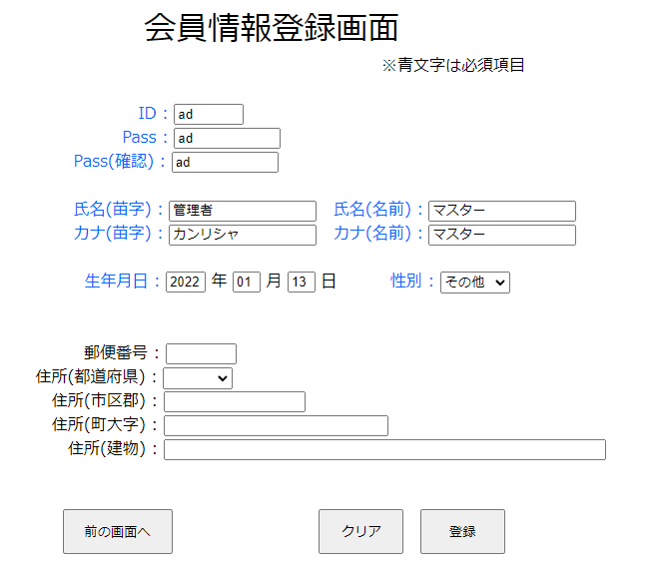

問題なかったためエラーが表示されない。

No12
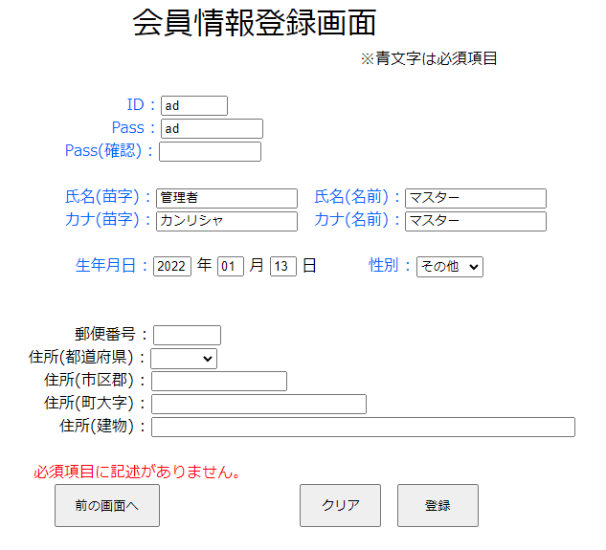
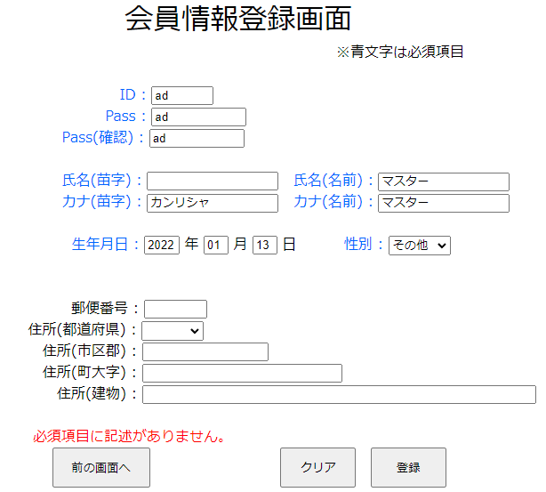
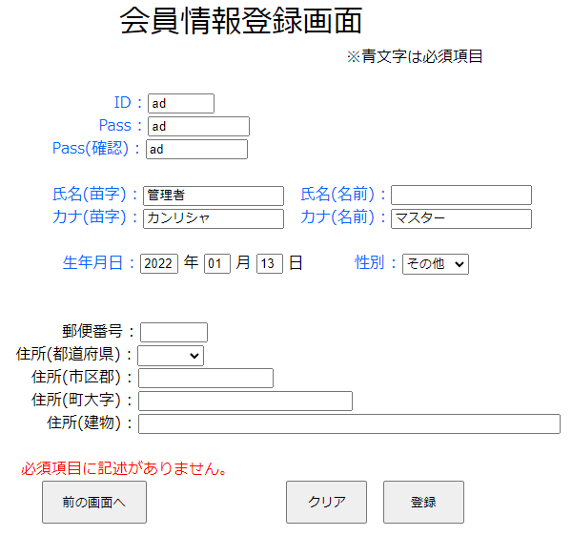
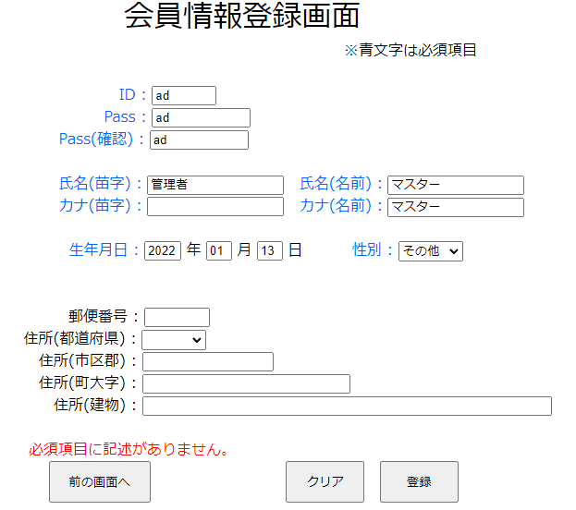
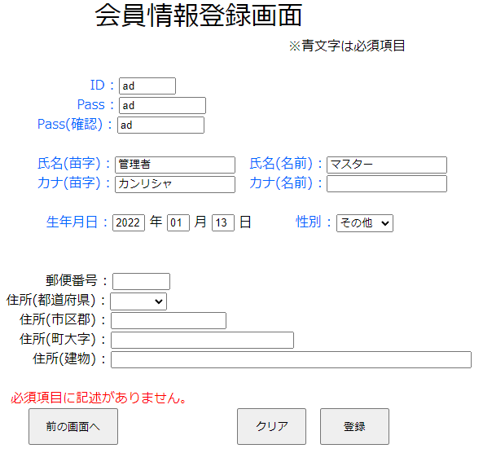
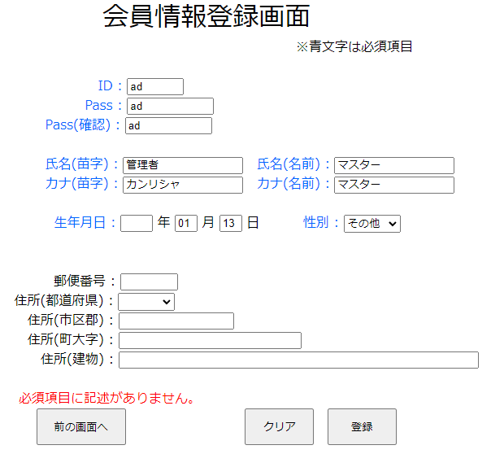
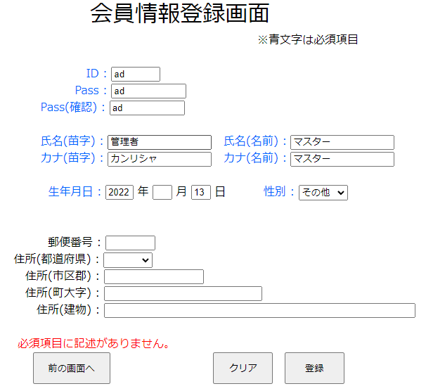
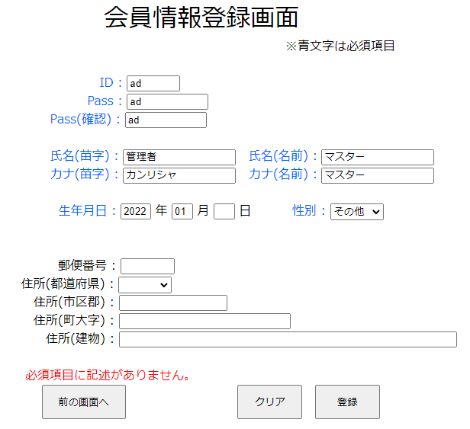
単体テストエビデンス | システム名 | 顧客情報登録画面エビデンス | 更新者 | 山城 | 作成者 | 山城
 | サブシステム名 |  | 更新日 | 2021-01-13 | 作成日 | 2021-01-13
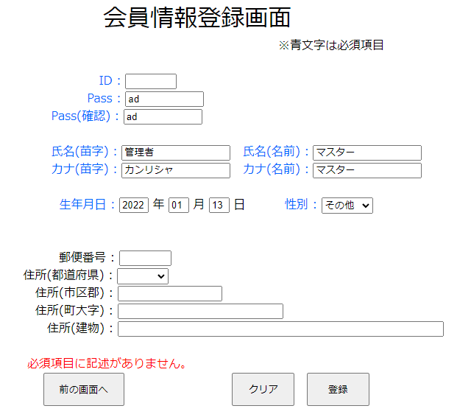

下記画像の赤線内の項目の記述がないため必須項目エラーメッセージが表示されていることが確認できる。

表示された画面でエラーメッセージは表示されていないことが確認できる。

No13
単体テストエビデンス | システム名 | 顧客情報登録画面エビデンス | 更新者 | 山城 | 作成者 | 山城
 | サブシステム名 |  | 更新日 | 2021-01-13 | 作成日 | 2021-01-13

問題なかったためエラーが表示されない。

No14
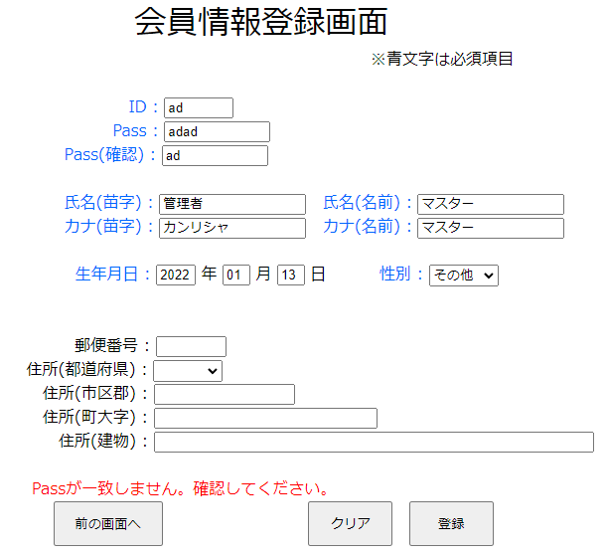
単体テストエビデンス | システム名 | 顧客情報登録画面エビデンス | 更新者 | 山城 | 作成者 | 山城
 | サブシステム名 |  | 更新日 | 2021-01-13 | 作成日 | 2021-01-13
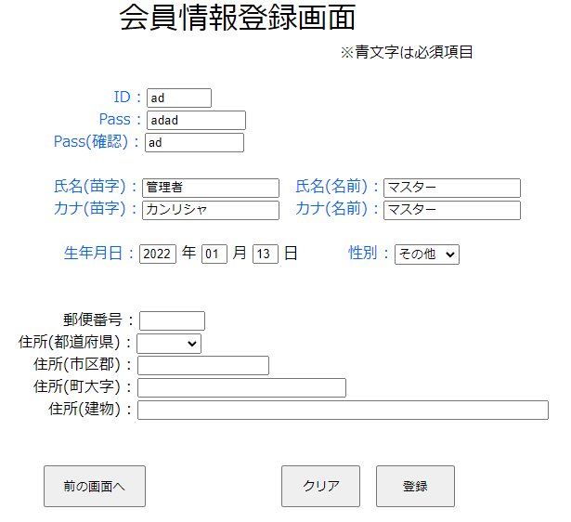

表示された画面でエラーメッセージは表示されていないことが確認できる。

No15
単体テストエビデンス | システム名 | 顧客情報登録画面エビデンス | 更新者 | 山城 | 作成者 | 山城
 | サブシステム名 |  | 更新日 | 2021-01-13 | 作成日 | 2021-01-13

問題なかったためエラーが表示されない。

No16
単体テストエビデンス | システム名 | 顧客情報登録画面エビデンス | 更新者 | 山城 | 作成者 | 山城
 | サブシステム名 |  | 更新日 | 2021-01-13 | 作成日 | 2021-01-13
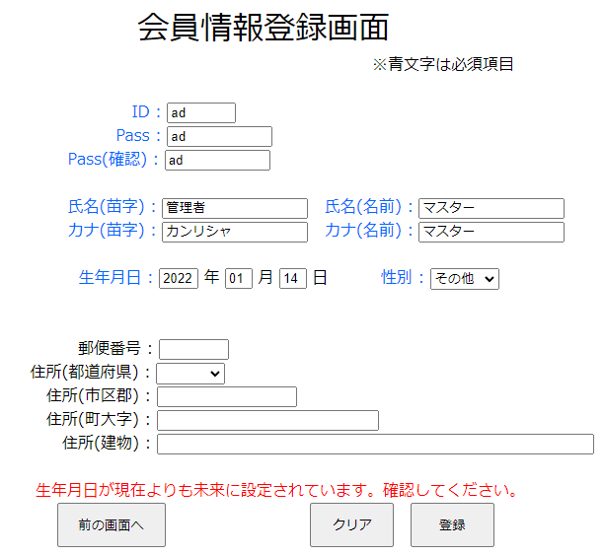

本日よりも未来が設定されている場合、エラーメッセージが表示されている。

No17
単体テストエビデンス | システム名 | 顧客情報登録画面エビデンス | 更新者 | 山城 | 作成者 | 山城
 | サブシステム名 |  | 更新日 | 2021-01-13 | 作成日 | 2021-01-13

性別を「1:男、2:女、3:その他」に一致する数値に変換し共通変数に保持する。

No18
単体テストエビデンス | システム名 | 顧客情報登録画面エビデンス | 更新者 | 山城 | 作成者 | 山城
 | サブシステム名 |  | 更新日 | 2021-01-13 | 作成日 | 2021-01-13
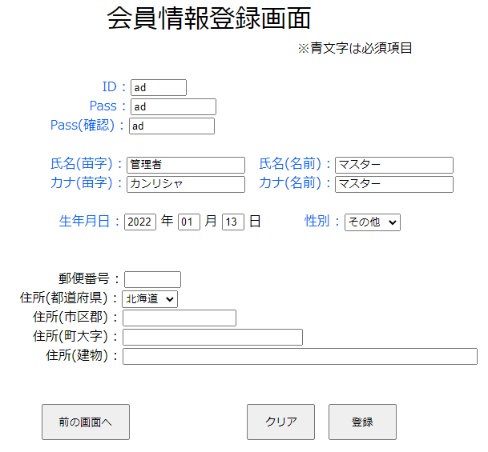

都道府県マスタで記述に一致する数値を共通変数に保持する。

No19
単体テストエビデンス | システム名 | 顧客情報登録画面エビデンス | 更新者 | 山城 | 作成者 | 山城
 | サブシステム名 |  | 更新日 | 2021-01-13 | 作成日 | 2021-01-13

問題なかったためエラーが表示されない。

No20
単体テストエビデンス | システム名 | 顧客情報登録画面エビデンス | 更新者 | 山城 | 作成者 | 山城
 | サブシステム名 |  | 更新日 | 2021-01-13 | 作成日 | 2021-01-13
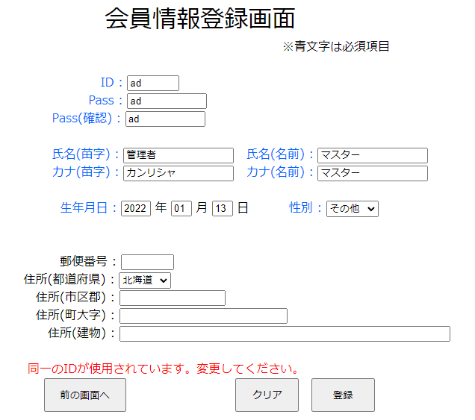

DBにすでにIDが存在しているためエラーメッセージが表示されることが確認できる。

No21
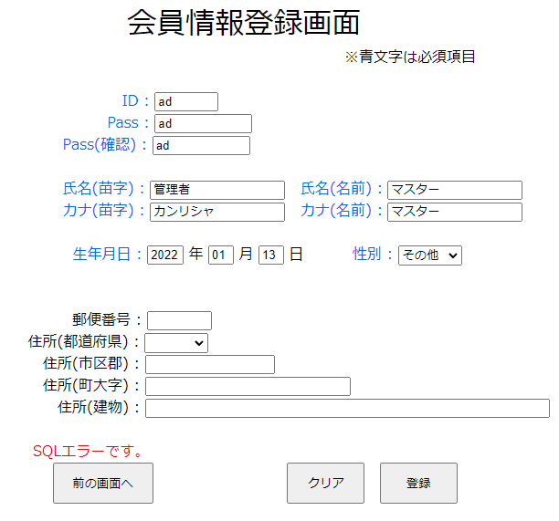
単体テストエビデンス | システム名 | 顧客情報登録画面エビデンス | 更新者 | 山城 | 作成者 | 山城
 | サブシステム名 |  | 更新日 | 2021-01-13 | 作成日 | 2021-01-13
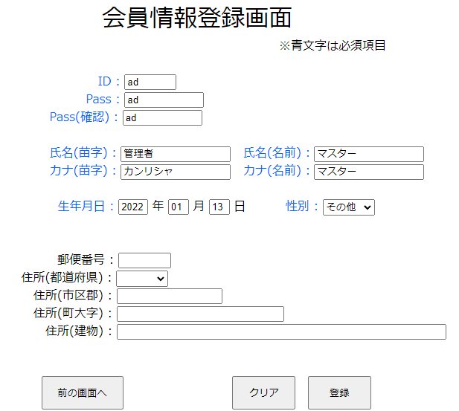

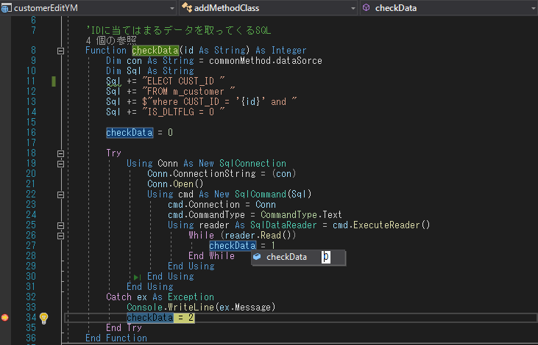

SQLでエラーが出たため、取得データもなく、SQLエラーが出ていることが確認できる。

No22
単体テストエビデンス | システム名 | 顧客情報登録画面エビデンス | 更新者 | 山城 | 作成者 | 山城
 | サブシステム名 |  | 更新日 | 2021-01-13 | 作成日 | 2021-01-13
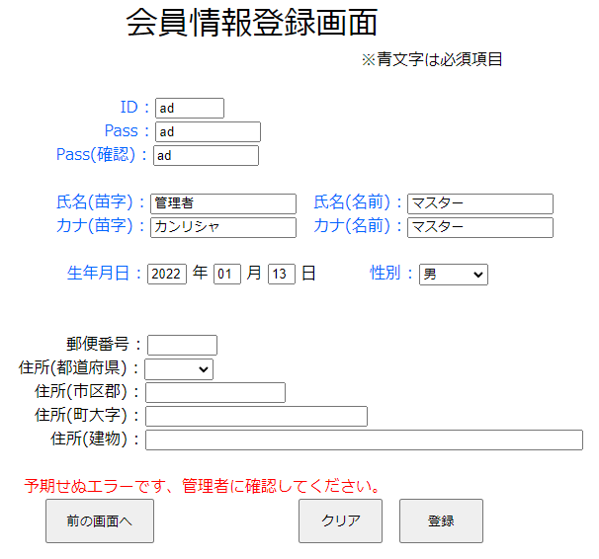

その他エラーメッセージが表示されることが確認できる。

No23
単体テストエビデンス | システム名 | 顧客情報登録画面エビデンス | 更新者 | 山城 | 作成者 | 山城
 | サブシステム名 |  | 更新日 | 2021-01-13 | 作成日 | 2021-01-13
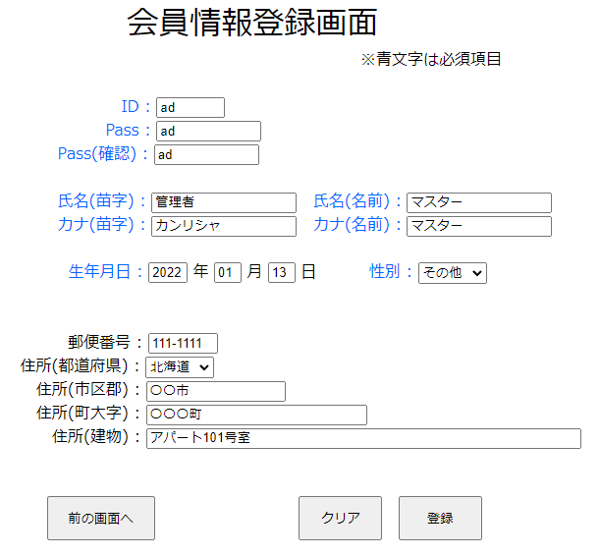

表示された画面でエラーメッセージは表示されていないことが確認できる。

No24
単体テストエビデンス | システム名 | 顧客情報登録画面エビデンス | 更新者 | 山城 | 作成者 | 山城
 | サブシステム名 |  | 更新日 | 2021-01-13 | 作成日 | 2021-01-13
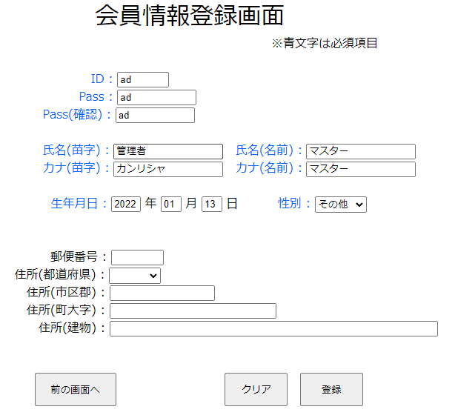



SQLエラーがうまく機能していないため、SQLエラーメッセージが表示される。

No25
単体テストエビデンス | システム名 | 顧客情報登録画面エビデンス | 更新者 | 山城 | 作成者 | 山城
 | サブシステム名 |  | 更新日 | 2021-01-13 | 作成日 | 2021-01-13

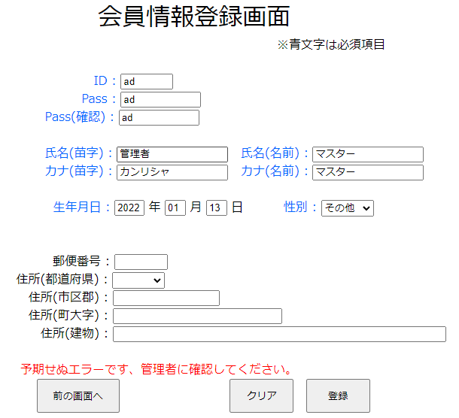

エラーが発生したため、その他エラーメッセージが表示されることが確認できる。

No26
単体テストエビデンス | システム名 | 顧客情報登録画面エビデンス | 更新者 | 山城 | 作成者 | 山城
 | サブシステム名 |  | 更新日 | 2021-01-13 | 作成日 | 2021-01-13
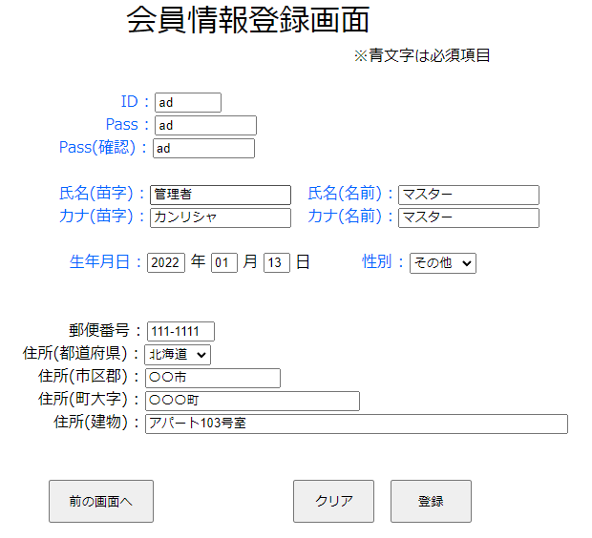

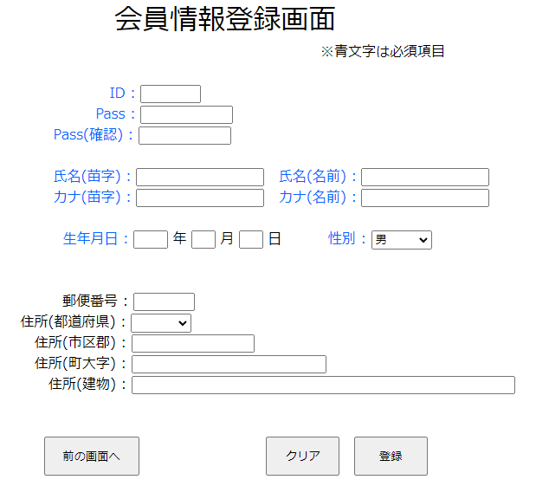

データが登録されたため、画面項目が全て初期化されていることが確認できる。

